关系图
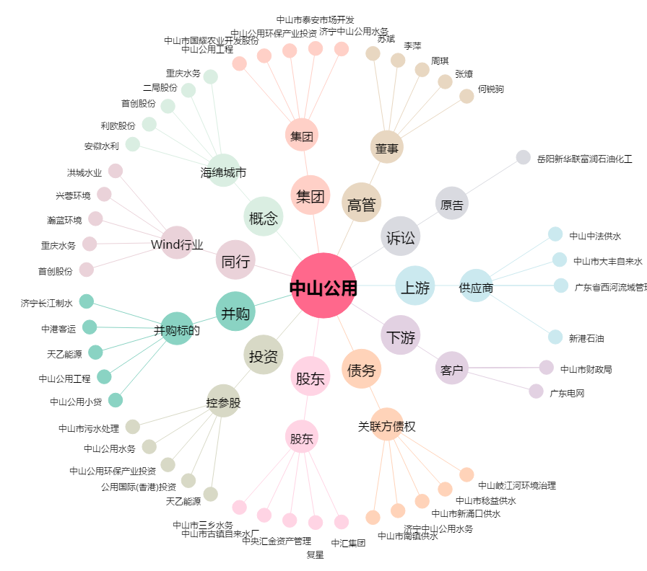
中山公用[000685.SZ] - 关系概览图

